Sheet1
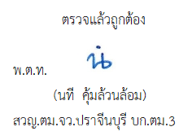
ข้อมูลเงินกองทุนเพื่อการสืบสวน สอบสวน การป้องกัน และปราบปรามการกระทำความผิดทางอาญา
ประจำปี พ.ศ. 2569
ตรวจคนเข้าเมืองจังหวัดปราจีนบุรี
รายการ | ไตรมาสที่ 1 (ม.ค. - มี.ค.69) |  | ไตรมาสที่ 2 (เม.ย. - มิ.ย.69) |  | ไตรมาสที่ 3 (ก.ค. - ก.ย.69) |  | ไตรมาสที่ 4 (ต.ค. - ธ.ค.69)
 | จัดสรร | เบิกจ่าย | จัดสรร | เบิกจ่าย | จัดสรร | เบิกจ่าย | จัดสรร | เบิกจ่าย
เงินกองทุนเพื่อการสืบสวนฯ | 0 | 0

รวมเงิน | 0 | 0
รวมจำนวนคดีที่ใช้เงินกองทุนฯ | 0

หมายเหตุ : ตรวจคนเข้าเมืองจังหวัดปราจีนบุรี ไม่ได้รับจัดสรรเงินกองทุนเพื่อการสืบสวน สอบสวน การป้องกันและปราบปราม
การกระทำความผิดทางอาญา ในไตรมาส 1 ประจำปี พ.ศ.2569 แต่อย่างใด

